restliche ToDos
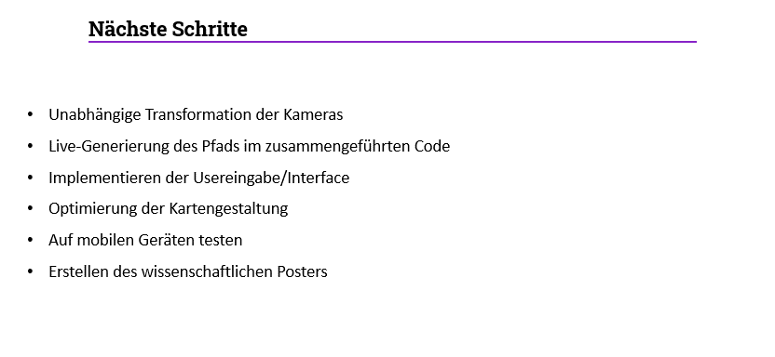
ToDo | genaue Beschreibung | Person | Prio
Auswertung der Anforderungen | Die Anforderungen Liste auf Erfüllung checken, wie in vorheriger Präsentation einfärben was umgesetzt ist | Vorschlag Anastasia | 1
Poster | vermulich A2, genaue Infos folgen noch, im nächsten open Space werden die Inhalte zusammengeschrieben, Inhalte und beispiele sammeln | Alle | 2023-02-13
Arbeitsmatrix | sieht Blatt 1 einzelne artefakte auflisten | Alle | 2
Auditpräsentation | machen wir zusammen notizen können schon rein, folien nächste Woche | Vorschlag Anastasia | 3
Mobile Tests | Seite aufrufen und einen Testrender des Wegs, Screenshots machen, alles horizontal | Alle | 2023-02-13
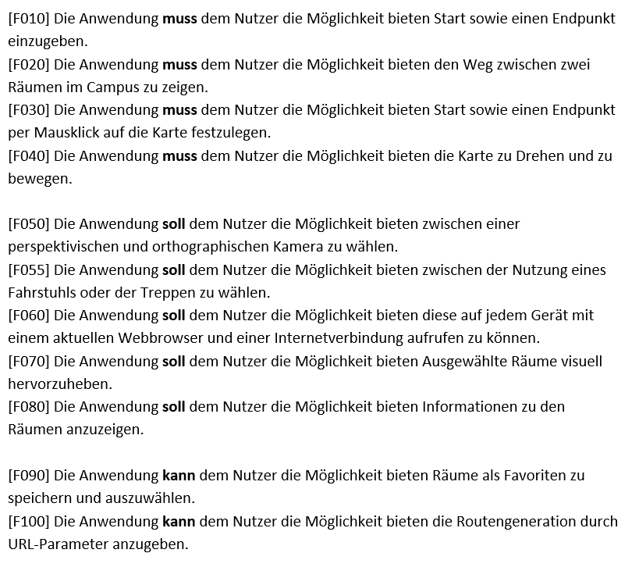
Aufzug/Treppe wählen können | Buttons: wahl wird optisch hervorgehoben (standard Treppe in rot), soll im Algorithmus verwendet werden, Etagen Farben anpassen | Domenic + Anastasia | 5
Aufzug visuell anpassen | es werden nur die ränder der Blöcke genommen | Jens | 12
Linie visell hervorheben | entweder einen leucht effekt oder mit Farben anpassen |  | 10
Kamera (unabhängige Bewegung und reset Button) | wenn ein button angeklickt wird dann kein ständiger Kamerawechsel (kein kamere reset bei neuer Scene) dafür einen einfachen Reset button der beide Kameras wieder auf die Startposition stellt | Jens | 8
Türen farblich/geometrie ändern | Geometrie trennen und eine andere Farbe nutzen | Jens | 13
auswählen der Räume | Ist ein raum angecklickt soll er mit dem Auswählen button ins Textfeld zur Routengenerierung eingetragen werden | Domenic | 7
Linie/Weg bei Texteingabe | Route genrieren mit den texteingabefeldern | Domenic + Anastasia | 4
Farben anpassen | Farben von allen Elementen, insesondere Auzug etagen und einheitliche Buttons werden angepasst | vorschlag Jens | 9
Interface mobil anpassen | so dass es auf einem handy angezeigt werden kann um eine route zu generieren, horizontal | Domenic + Anastasia | 6
start und endpunkt hervorheben | Farbliches hervorheben von Start und Ziel nach dem Route berechnen, als bleibender zustand bis man was anderes anklickt oder route wechselt |  | 11

weitere

2023-02-13
22.02, ca 11-13 Uhr

